Consignes - Etape 1
Programme CaRE - Domaine 2 Appel à Financement n°2- Fonction "Stratégie de continuité et de reprise d’activité"

 |  |  | Dernière mise à jour | 2026-01-28

Etape 1 : Déclaration des côuts externes
Préambule
- L’onglet « Étape 1 – Coûts externes » est dédié à la déclaration des dépenses externes engagées dans le cadre du projet. - Les coûts externes désignent les prestations externes, les coûts d'investissement ou les coûts récurrents (ex : abonnements, licences, etc.) engagées par le candidat pour atteindre les objectifs du Domaine 2. Ces coûts sont déclarées en euros toutes taxes comprises (TTC). Ces coûts peuvent inclure : - Les prestations de service : ressource humaine externalisée, réalisation des audits d'exposition internet via une plateforme industrielle, accompagnement industriel pour la réalisation d'un exercice de crise, ... - Les coûts d'investissement : achat de licences (perpétuelles), achat de matériels, coûts de migrations,…​ - Les coûts récurrents : maintenance des logiciels, coût annuel des licences, …​ - Les informations des factures correspondant aux coûts justifiés pour la mise en œuvre des objectifs du domaine doivent être intégralement renseignées. - Chaque facture saisie doit être rattachée à un ou plusieurs objectifs opérationnels auxquels la dépense a contribué. - Les données saisies dans cet onglet alimentent automatiquement l’onglet « Synthèse des frais engagés »,

 | 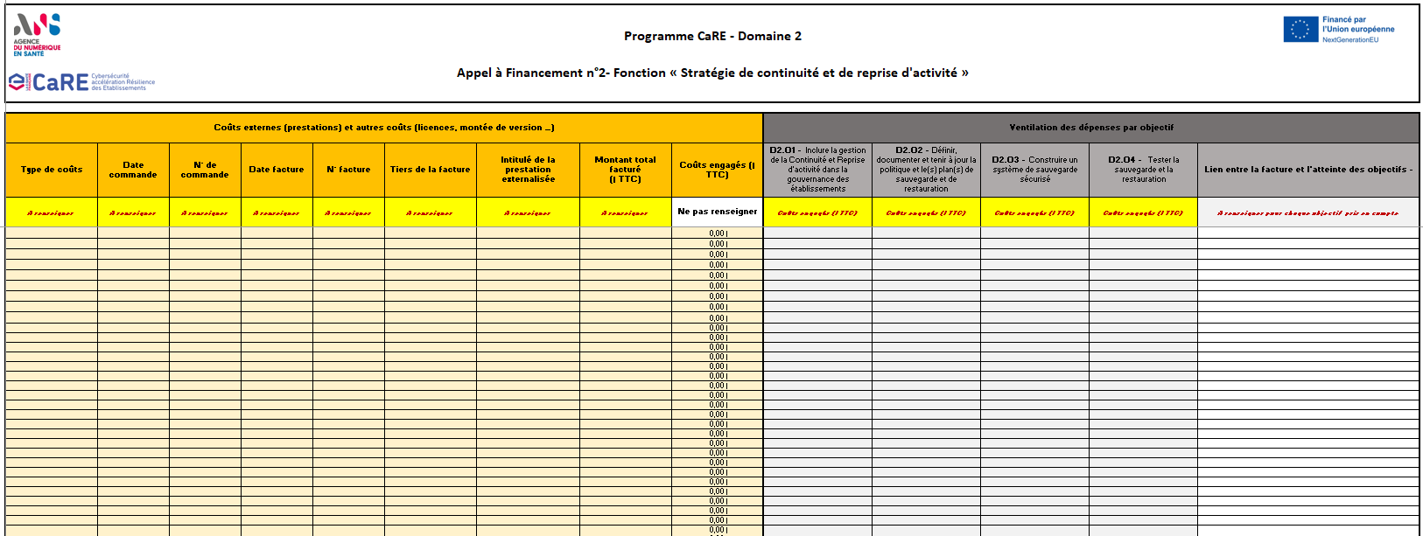

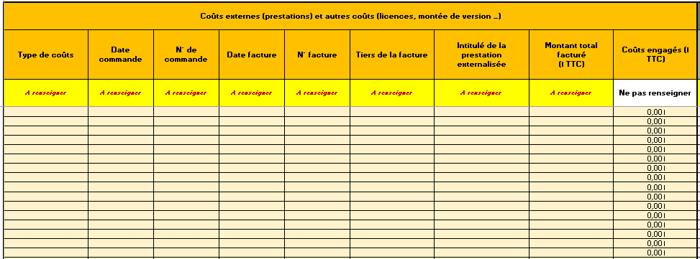
Remplissage
1. Saisie des factures
Pour chacunes des dépenses externes à justifier, les informations relatives à la facture correspondante doivent être saisies dans la partie jaune du tableau : - Type de coûts : Nature de la dépense (prestation de service, côuts d'investissement, coûts récurrents) - Date commande : Date d’émission de la commande ou du bon de commande - N° de commande : Référence interne de la commande - Date facture : Date d'émission de la facture - N° facture : Numéro figurant sur la facture du fournisseur - Tiers de la facture : fournisseur / prestataire - Intitulé de la prestation externalisée : intitulé ou objet de la facture - Montant total de la facture (TTC)

2. Ventilation par objectif
Les dépenses déclarées doivent ensuite être attribuées aux différents objectifs dans la partie grise du tableau : - Pour chaque facture, indiquer le montant TTC affecté à chaque objectif. - Le montant total des coûts engagés (colonne J) est calculé automatiquement à partir de la somme des montants attribués. Si cette somme dépasse le montant TTC de la facture, la cellule apparaît en rouge. - En colonne O, expliquez brièvement en quoi la dépense contribue à l’atteinte des objectifs sélectionnés. Pour rappel, seules les dépenses concourant directement à l’atteinte des objectifs du domaine sont éligibles ; il est donc essentiel de préciser explicitement en quoi la dépense participe à la réalisation de chaque objectif sélectionné. Un récapitulatif figure en bas du tableau, indiquant pour chaque objectif : - Le nombre de factures qui lui ont été attribuées, - Le montant total des coûts externes engagés, |  | 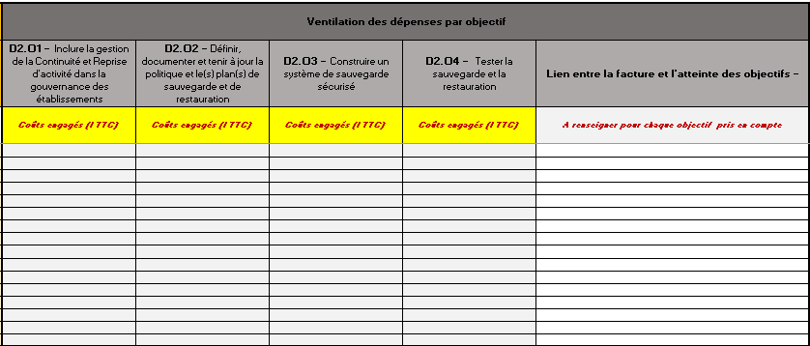

Consignes - Etape 2
 |  | Dernière mise à jour | 2026-01-28

Etape 2 : Déclaration des côuts internes
Préambule
- L’onglet « Étape 2 – Coûts internes » est dédié à la déclaration des charges induites par la mobilisation de ressources humaines employées par le candidat pour atteindre les objectifs du Domaine 2. - Ces coûts sont déclarés par salarié (matricule) et selon le temps passé (en nombre d'heures). Ils correspondent à des coûts chargés. - Le tableau doit être renseigné pour chaque salarié du candidat participant à l'atteinte des objectifs du domaine. - Pour rappel : un récapitulatif de paye doit être transmis pour tous les salariés concernés (consignes spécifiques au récapitulatif de paie ci-dessous) - Les données saisies dans cet onglet alimentent automatiquement l’onglet « Synthèse des frais engagés »,

 |  | 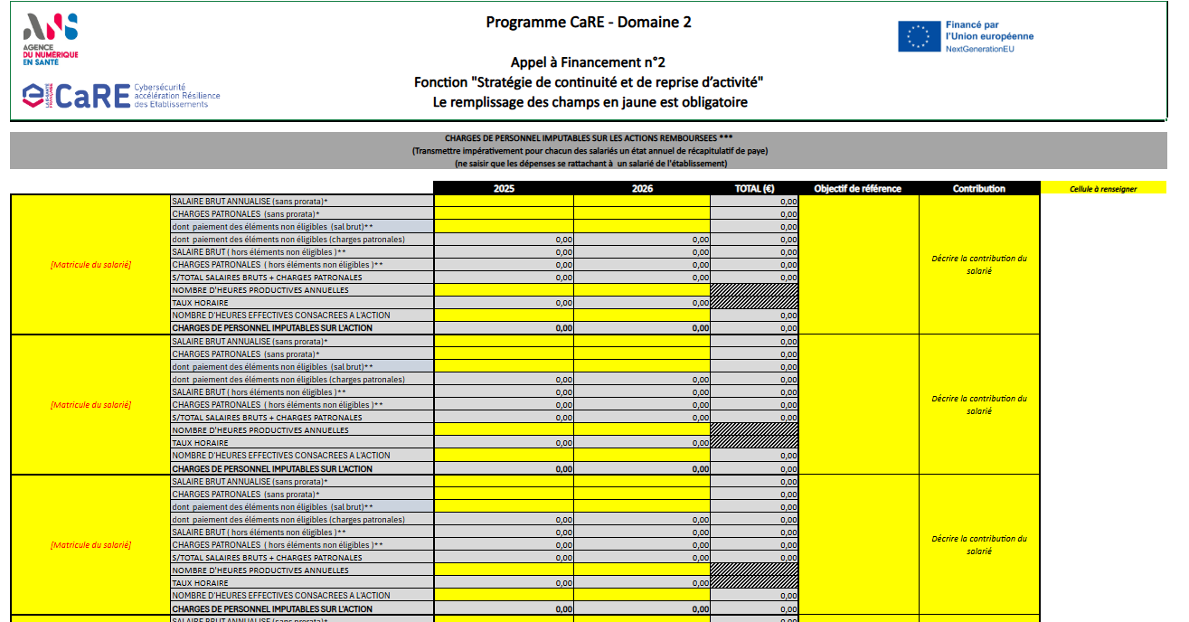

Remplissage
1. Déclaration des côuts
Pour chacun des salariés du candidat ayant contribué à l'atteinte des objectifs du domaine 2, veuillez remplir les cellules en jaune : - Salaire brut - Charges patronales - Dont paiement des éléments non éligibles (sal brut)** - Le nombre d'heures productives annuelles (heures travaillées à l'année, telles que définies dans le contrat de travail ou l'accord de branche) - Le nombre d'heure effectives consacrées à l'atteinte des objectifs du domaine 2 L'onglet vous permet de déclarer les coûts pour 10 salariés. Si vous aviez besoin de déclarer les coûts pour plus de salariés, nous vous invitons à reproduire un tableau par salarié déclaré. Pour cela, vous pouvez copier-coller des tableaux supplémentaires à la suite de ceux déjà présents ci-desous, entre les lignes 122 et 123. Pour rappel, il est recommandé que tout salarié faisant l'objet d'une déclaration de coûts dans le présent document dispose d'une lettre de mission définissant sa contribution attendue à l'atteinte des objectifs du domaine. Vigilance : Lorsque des salariés autres que ceux de l’ES (groupe/GIE), non inscrits dans les effectifs de l’établissement, interviennent, leur refacturation doit être tracée et justifiée au titre des coûts externes, et non dans l'onglet réservé aux coûts internes.

2. Ventilation par objectif
Pour chaque salarié, veuillez sélectionner l'objectif de référence (c'est à dire, l'objectif pour lequel le salarié a dédié la plus grande part de son temps) et justifier sa contribution à l'atteinte des objectifs (colonnes G et H). Il est rappelé que plusieurs salariés peuvent être assignés à un même objectif |  | 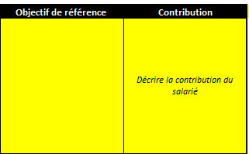

3. Pièces justificatives
1. Pièces attendues
Documents à fournir - Récapitulatif annuel 2025 et/ou 2026 détaillé ou un journal de paie couvrant la période de la phase opérationnelle Les documents doivent nécessairement inclure le salaire brut et les charges patronales, - Le temps passé par le salarié est déclaratif (aucun justificatif n'est demandé à ce stade). Anonymisation - Les documents transmis peuvent être anonymisés (sans nom ou matricule salarié). - En cas d’anonymisation, les candidats doivent obligatoirement fournir une clé d’anonymisation / table de passage, permettant d’assurer la correspondance entre la trame et les pièces justificatives. - L’anonymisation doit être strictement identique sur l’ensemble des documents transmis (trame et justificatifs). - La clé d’anonymisation doit être transmise à la DAF ; la date de génération de la clé par l’ES doit être mentionnée. - En cas de contrôle, les candidats devront être en mesure de fournir l’ensemble des pièces justificatives correspondantes. Modalités de transmission - Le récapitulatif peut être transmis via la plateforme eCaRE ou sous forme de fichier ZIP protégé par mot de passe (voir procédures de transmission détaillées ci-dessous) ; - Dans le cadre d'un fichier ZIP protégé par mot de passe, ce dernier doit être communiqué uniquement par mail à l’adresse suivante : Care.servicefinances@esante.gouv.fr. Auquel cas, l'objet du mail doit suivre le format : [Numéro de référence de votre dossier] - Récapitulatif de paye Attention, l'adresse email indiquée est réservée exclusivement à la transmission des mots de passe. Toute autre demande ou information transmise sur cette adresse ne sera pas analysée. Vous trouverez ci-contre un exemple de récapitulatif de paie :

 | 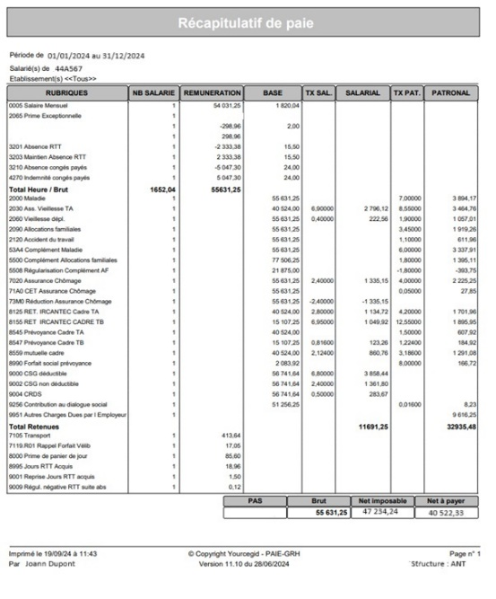

Procédure standard : - Le référent du dossier ou le profil DAF désigné par le référent dépose les pièces justificatives directement via la plateforme eCaRE. Les documents ajoutés dans la partie financière ne sont visibles que du référent financier et du référent dossier mais pas du référent technique. Procédure alternative : - Si l'établissement candidat ne souhaite pas envoyer la trame de l'état financier et le récapitulatif de paie directement au référent CaRE pour dépôt sur la plateforme eCaRE, il est proposé que le référent financier / RH de l'établissement compresse le dossier contenant ces pièces justificatives avec un mot de passe. - Le dossier compressé (format ZIP) sera déposé dans Convergence sans être visible par le référent CaRE. - Le mot de passe sera envoyé directement à la DAF de l'ANS par mail à l'adresse suivante : care.servicefinances@esante.gouv.fr - Dans ce mail, l'établissement candidat doit également préciser le numéro NRU de sa candidature, numéro disponible au niveau du tableau de bord sur la plateforme eCaRE. A noter : - L'adresse care.servicefinances@esante.gouv.fr doit être utilisée uniquement pour l'envoi du mot de passe dans le cadre de cette procédure alternative - les justificatifs transmis par mail ne seront pas traités - Si vous avez des questions suite à une demande de complément par les vérificateurs ARS ou ANS, nous vous prions de bien vouloir poser votre question directement en réponse à la demande de complément sur la plateforme eCaRE (Convergence). - À défaut, pour toute question relative au programme CaRE, nous vous invitons à vous adresser au support client CaRE de l'ANS dans l'espace dédié (https://esante.gouv.fr/contact?contact_theme=programme_care).

